formulář
 | 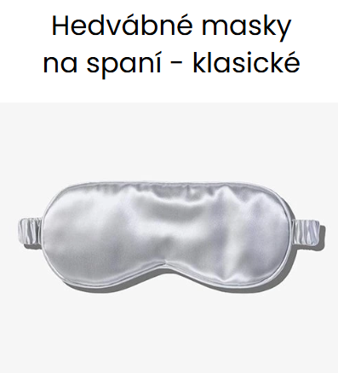 Váš dodavatel firemních dárků z nejkvalitnějšího hedvábí

* Objednatel vyplní pouze bílá pole a ODEŠLE na obchod@hedvabimetraz.cz
Kontaktní a fakturační údaje objednatele |  | Parametry zadávané do výroby |  | Příplatky
Jméno kontaktní osoby: |  | Druh hedvábné tkaniny: | satén z pravého morušového hedvábí kvalita 6A |  | 1
Telefon: |  | Typ gumičky: | klasická tenká |  | 1
Email: |  | Barva: (barevnice je k dispozici na přání) | -- vyberte --
Firma: |  | Nášivka: | dodáte vlastní grafiku nebo text k tisku | - Kč
Ulice: |  | Způsob balení: | volně položené v balíku | - Kč
Číslo popisné: |  | Počet (násobky 50ks): | 0 | - Kč
Město: |  | Způsob dodání do ČR: | standardní balík každých cca 6-8 týdnů | - Kč
PSČ: |  | Způsob dodání po ČR: | Zásilkovna (na udanou adresu) - doporučeno | dle ceníku dopravce
IČO: |  | Cena bez DPH 21% (potvrdí dodavatel) | 0.00 Kč za výrobu + příplatky: | - Kč
DIČ: |  | Výše zálohy DPH 21% (potvrdí dodavatel) | - Kč | 75%
 |  | Číslo zakázky (vyplní dodavatel) | (odpovídá č. faktury)

Vyplněné ODEŠLETE na obchod@hedvabimetraz.cz.
DALŠÍ PRŮBĚH SPOLUPRÁCE: 1. Vaši poptávku překontrolujeme a doplníme potřebné údaje. Poté odešleme k odsouhlasení. 2. Po odsouhlasení z Vaší strany obdržíte fakturu na zálohu. 3. Po uhrazení zálohy a případně dodání podkladů pro tisk nášivky zahájíme výrobu. U prověřených stálých zákazníků můžeme snížit zálohu. Zakázky (zaplacené i nezaplacené) nevyzvednuté do 1 měsíce od výzvy zaslané zákazníkovi se výrobky stávají majetkem Prodej hedvábí s.r.o. a naložíme s nimi podle našeho uvážení.

